Sheet1
2025年南区新春装饰美陈制作安装清单
序号 | 项目 | 材质 | 规格材质（m) |  |  |  | 单位 | 数量 | 单价 | 总价 | 图片
 |  |  | 长 | 宽 | 高 | 数量（个）
1 | 1号门上方画面 | 超透贴白彩（高空作业+吊车） | 11.2 | 11.85 | / | 1 | 平方米 | 132.72 |  | 0
2 | 1号门侧面画面 | 超透贴白彩（高空作业+吊车） | 4.4 | 12 | / | 2 | 平方米 | 105.6 |  | 0 | 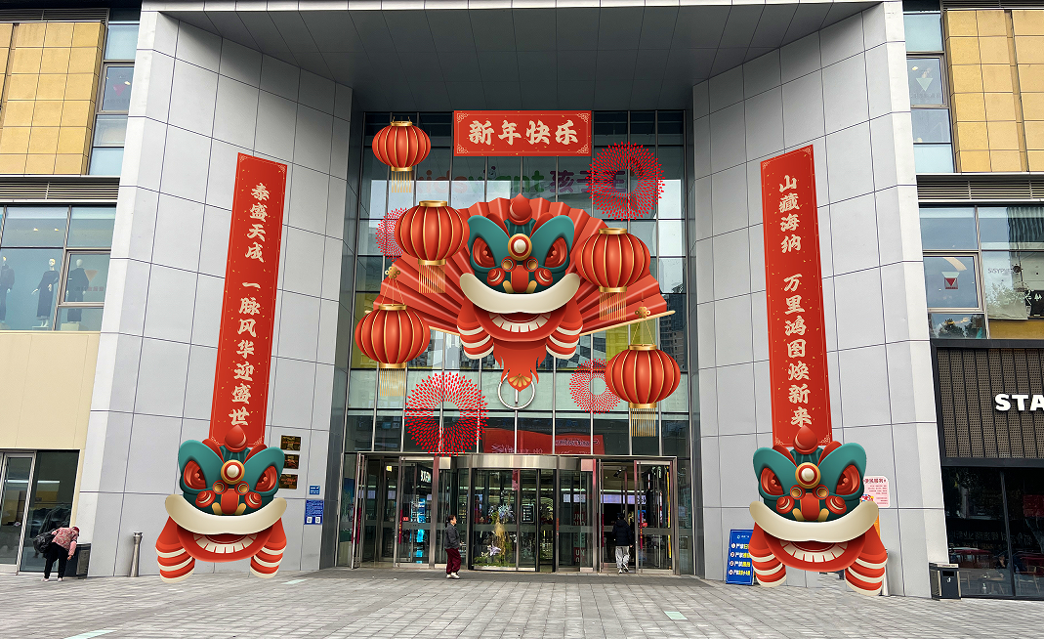
3 | 57楼吊牌挂饰 | kt板单面 | 2.3 | 1.3 | / | 26 | 个 | 26 |  | 0 | 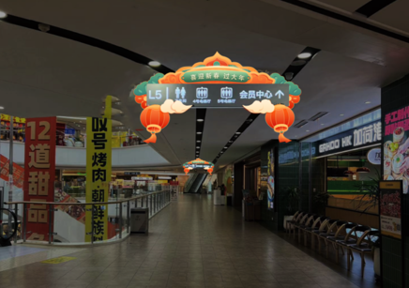
4 | 5F / 7F 四号八号电梯厅轿厢装饰 | 可移移除白胶 | 1.2 | 2.7 | / | 8 | 平方米 | 25.92 |  | 0
5 | 5F / 7F 四号八号电梯厅轿厢装饰地贴 | 可移除斜杠条纹地贴 | 7 | 3 |  | 4 | 平方米 | 84 |  | 0
6 | 5F7F公区长廊祈福牌 | 主题3x2.2m铁艺定制+塑料瓦片屋顶+祈福牌1000个+安装 | 3 | 2.2 | 0.6 | 17 | 套 | 17 |  | 0 | 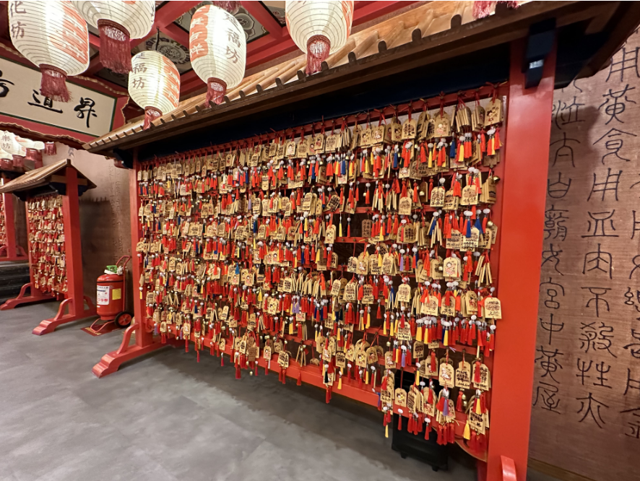
7 | 5F7F公区长廊祈福牌 | 木工板+发光字 | 4 | 2.4 | 0.6 | 2 | 个 | 2 |  | 0
8 | 5F网红楼梯灯笼镇打卡点 | 桁架木工板+写真 | 8 | 3.2 | 1.8 | 1 | 个 | 1 |  | 0 | 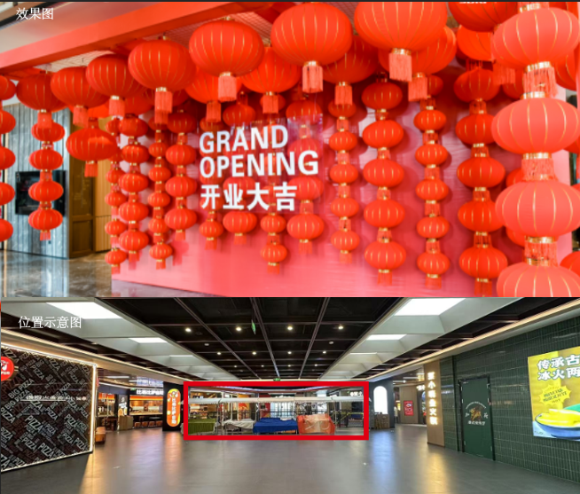
 |  | 发光字 | 2 | 1.5 |  | 1 | 套 | 1 |  | 0
 |  | 直径80灯笼 |  |  |  | 20 | 个 | 20 |  | 0
 |  | 50#灯笼 |  |  |  | 40 | 个 | 40 |  | 0
 |  | 40#灯笼 |  |  |  | 80 | 个 | 80 |  | 0
9 | 负一下沉广场 | pvc板 | 1.25 | 3.6 | / | 1 | 平方米 | 4.5 |  | 0 | 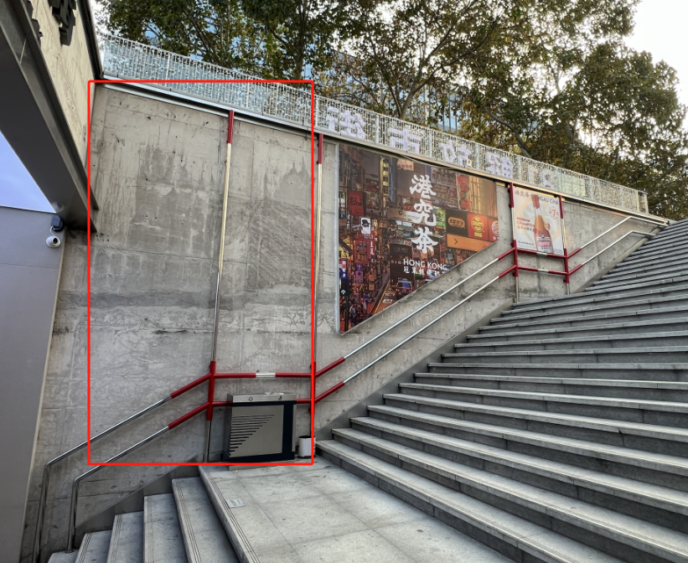
10 |  | pvc板 | 1.5 | 3.6 | / | 1 | 平方米 | 5.4 |  | 0
11
合计 | 税点 %，不含税总价 元，税金 元。
备注：尺寸以实际测量的为准，结算以招标单价据实结算，每项报价包含撤场费，税费，运费，人工费等其他一切相关费用。

